Ingreso
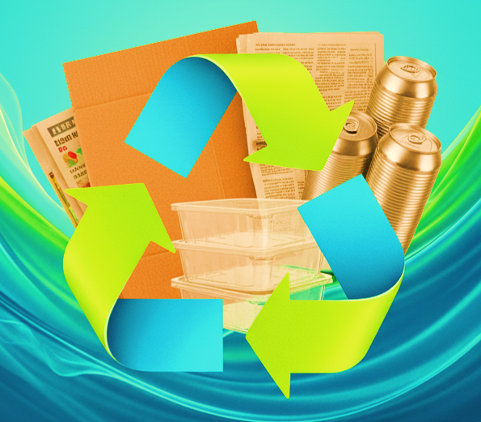
 | CALCULADORA DEL PLAN DE GESTIÓN AMBIENTAL DE RESIDUOS DE ENVASES Y EMPAQUES Y DE RESIDUOS DE PRODUCTOS PLÁSTICOS DE UN SOLO USO |  | Fecha: | 2025-12-26
 |  |  | Versión: | 1
 |  |  | Código: | IR-FO-16

Informe Correspondiente al año |  | 2026

Presentación de informe de plan Colectivo |  | FALSE

Calculadora
 | CALCULADORA DEL PLAN DE GESTIÓN AMBIENTAL DE RESIDUOS DE ENVASES Y EMPAQUES Y DE RESIDUOS DE PRODUCTOS PLÁSTICOS DE UN SOLO USO |  |  |  | Fecha: |  | 2025-12-26
 |  |  |  |  | Versión: |  | 1
 |  |  |  |  | Código: |  | IR-FO-16

PLÁSTICOS RECOLECCIÓN |  |  |  |  |  |  | RESULTADOS

 | 20% | 5% | 0.05 | 0.05 | 0.05 | 0.05
 | 0% | 1%
 | 20% | 5% | 5% | 0.05 | 0.05 | 0.05 | 0.05
 | 0% | 1% | 0%
 | 45% | 5% | 0.1 | 0.1 | 0.1 | 0.08
 | 0% | 2%
Todas las botellas, envases y recipientes plásticos para contener líquidos |  | Polietilentereftralato | #DIV/0! | 30% |  |  | #DIV/0!
 |  | Polietileno de Alta Densidad | #DIV/0! | 30% |  |  | #DIV/0!
Plásticos de un solo uso del sector de la construcción para la protección de vidrios, puertas, baldosas y accesorios de baño. |  |  | #DIV/0! | 60% |  |  | #DIV/0!

PLÁSTICOS APROVECHAMIENTO |  |  |  |  |  |  | RESULTADOS

 | 16% | 2% | 2% | 0.02 | 0.02 | 0.03 | 0.03
 | 0% | 1% | 0%
 | 16% | 2% | 2% | 0.02 | 0.02 | 0.03 | 0.03
 | 0% | 1% | 0%
Todas las botellas, envases y recipientes plásticos para contener líquidos. |  | Polietilentereftralato | #DIV/0! | 20% |  |  | #DIV/0!
Envases y Empaques y productos plásticos de un solo uso en PET.
Botellas, envases y recipientes para contener líquidos, fabricados con polietileno de alta densidad. |  | Polietileno de Alta Densidad | #DIV/0! | 20% |  |  | #DIV/0!
 | 2% | 2% | 2% | 0.04 | 0.06 | 0.06 | 0.08
 | 0% | 1% | 0%
Otros productos plásticos de un solo uso utilizados para envasar,embalar o empacar bienes y otros usos, con excepción de aquellos que tienen metas especificas en la Ley 2232/22. |  |  | #DIV/0! | 6% |  |  | #DIV/0!

 | 40% | 5% | 5% | 0.1 | 0.1 | 0.1 | 0.1
 | 0% | 2% | 0%
Plásticos de un solo uso del sector de la construcción para la protección de vidrios, puertas, baldosas y accesorios de baño. |  |  | #DIV/0! | 50% |  |  | #DIV/0!

MATERIA PRIMA RECICLADA |  |  |  |  |  |  | RESULTADOS

 | 40% | 5% | 5% | 0.1 | 0.1 | 0.1 | 0.1
 | 0% | 2% | 0%
 | 15% | 5% | 2% | 0.03 | 0.03 | 0.03 | 0.04
 | 0% | 1% | 0%
Materia prima reciclada posconsumo en botellas PET de agua tratada. |  |  | #DIV/0! | 55% |  |  | #DIV/0!
El porcentaje de materia prima posconsumo es superior al % de materia prima reciclada posindustrial, en el contenido del producto. |  |  | NO CUMPLE
Materia prima reciclada posconsumo en botellas PET que contengan otro tipo de bebidas. |  |  | #DIV/0! | 22% |  |  | #DIV/0!
El porcentaje de materia prima posconsumo es superior al % de materia prima reciclada posindustrial, en el contenido del producto. |  |  | NO CUMPLE
 | 75% | 5% | 2% | 0.02 | 0.02 | 0.02 | 0.02
 | 0% | 2% | 0%
Materia prima reciclada del sector de la construcción. Obtenida en posconsumo o posindustrial. |  |  | #DIV/0! | 82% |  |  | #DIV/0!

OTROS MATERIALES |  |  |  |  |  |  | RESULTADOS | #DIV/0!

 | 16% | 2% | 2% | 0.02 | 0.02 | 0.03 | 0.03
 | 0% | 1% | 0%
 |  |  |  |  |  |  | #DIV/0!
Consolidado |  |  | #DIV/0! | 20% | #DIV/0! | #DIV/0! | #DIV/0!

